对账
订单号 | 入住日期 | 离店日期 | 应收 |  |  |  | ,
999225790967823 | 2023-08-04 | 2023-08-05 | 49.25 | 49.25 | 3728590 | 0 | ,3728590 | 直采

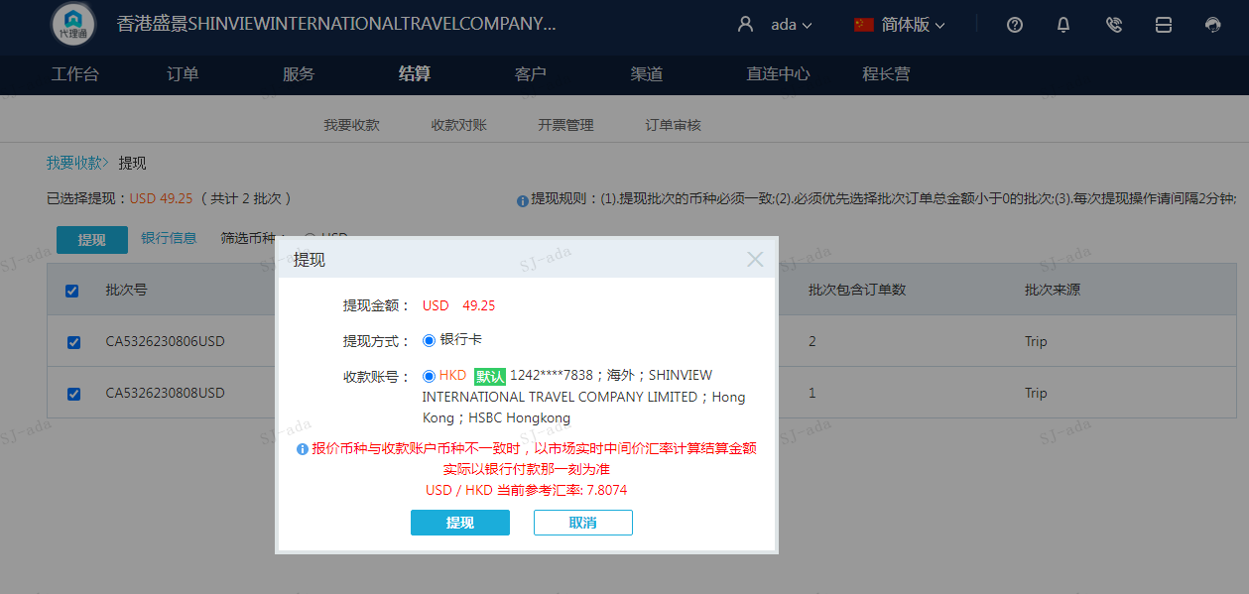
 |  |  | 49.25
 |  |  | USD 49.25

A230808091438911 | 49.25 | 384.51
USD / HKD 当前参考汇率: 7.8074
总计：49.25 USD/ 384.51 HKD

